상품제안서
보틀로만 리유저블 에코젠 포시즌 텀블러 | 상품코드: S11987

 |  |  |  |  |  |  | 02-713-8555 | www.synergygift.co.kr
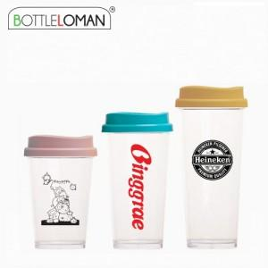

【상세/제작정보】 | - 1도인쇄 200개 미만 인쇄비 추가됩니다.<br>- 개별인박스 및 선물포장지는 예고없이 변경될 수 있습니다.

【인쇄/포장옵션】 | 실크 / 포장불가능

【공급단가】 | 수량 | 100~ | 300~ | 1,000~ | 3,000~ | 10,000~
*VAT별도 | 355ml | 2,990원 | 2,820원 | 2,690원 | 2,620원 | 2,570원
 | 473ml | 3,120원 | 2,950원 | 2,800원 | 2,730원 | 2,680원
 | 591ml | 3,510원 | 3,320원 | 3,150원 | 3,070원 | 3,020원

【상품 URL】 | https://www.synergygift.co.kr:443/src/goods_detail.php?gdno=16012

